redmineその２
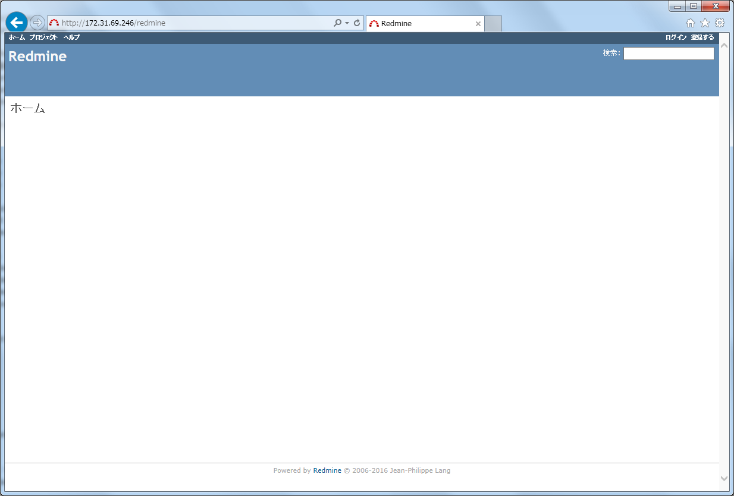

管理者でログインする。

 | admin/admin

 | admin/adminmin に変更

リポジトリの復旧
No.123 特定のドキュメントがSubversionから取得できない

調査内容

 | svnサーバーから以下のコマンドを実行。
 | $ svnadmin verify /var/lib/svn/repos/dm
 | * Verifying metadata at revision 0 ...
 | * Error verifying repository metadata.
 | svnadmin: E160004: Checksum mismatch in item at offset 0 of length 1375025 bytes in file dm/db/revs/0/699

 | リビジョン 699 で問題ありと出たので 699 以外にも問題が起きていないか svnadmin verify を実行し、問題リビジョンを洗い出す。
 | # svnadmin verify -r 698 dm |  | 698 は問題なし
 | * Verifying repository metadata ...
 | * Verified revision 698.

 | # svnadmin verify -r 699 dm
 | * Error verifying repository metadata.
 | svnadmin: E160004: Checksum mismatch in item at offset 0 of length 1375025 bytes in file dm/db/revs/0/699

 | # svnadmin verify -r 700 dm |  | 700 も問題なし
 | * Verifying repository metadata ...
 | * Verified revision 700.

 | # svnadmin verify -r 700:HEAD dm |  | 700 以降を調査。
 | * Verified revision 997.
 | * Error verifying revision 998.
 | svnadmin: E000012: zlib (uncompress): buffer error: Decompression of svndiff data failed

 | # svnadmin verify -r 999:HEAD dm |  | 999 以降を調査。
 | * Verified revision 1071.
 | * Error verifying revision 1072.
 | svnadmin: E000012: zlib (uncompress): buffer error: Decompression of svndiff data failed

 | # svnadmin verify -r 1073:HEAD dm |  | 1073 以降を調査。
 | * Verified revision 1078.
 | * Error verifying revision 1079.
 | svnadmin: E000012: zlib (uncompress): buffer error: Decompression of svndiff data failed

 | # svnadmin verify -r 1080:HEAD dm |  | 1080 以降を調査。
 | * Verified revision 1270.

 | 問題のあるリビジョンとコミット内容は以下の通りだった。
 | リビジョン:699
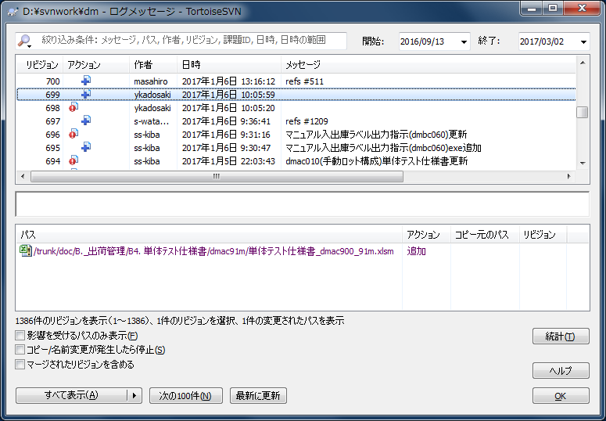

 | リビジョン:997
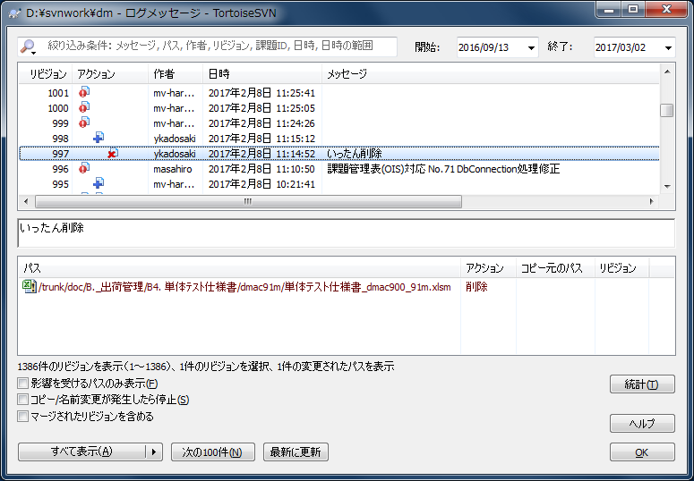

 | リビジョン:998 | リビジョン 699 のファイル情報が取得できないために発生したエラーと思われる。


 | リビジョン:1058
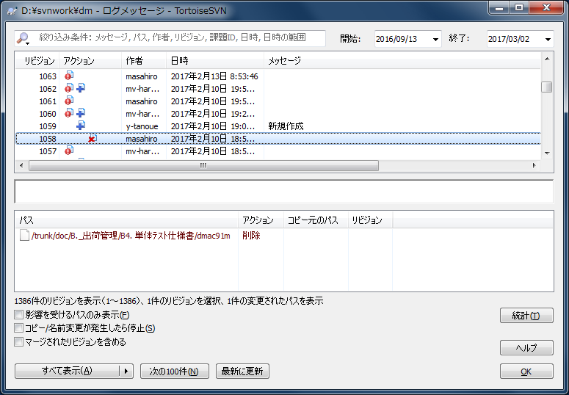

 | リビジョン:1072 | リビジョン 699 のファイル情報が取得できないために発生したエラーと思われる。
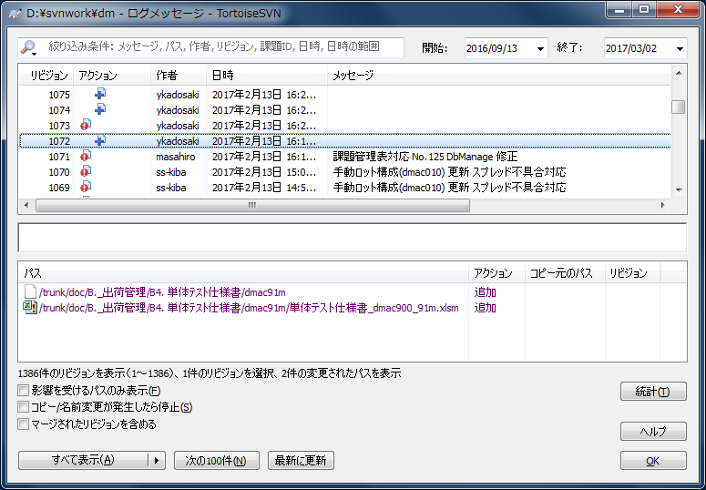

 | リビジョン:1078
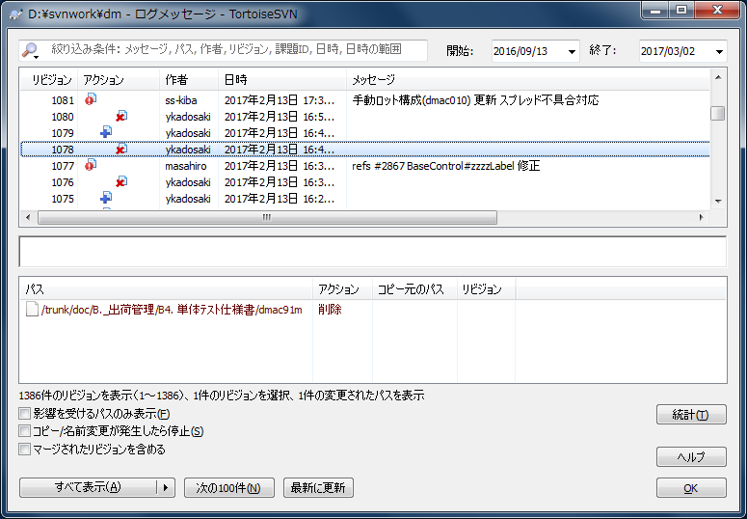

 | リビジョン:1079 | リビジョン 699 のファイル情報が取得できないために発生したエラーと思われる。
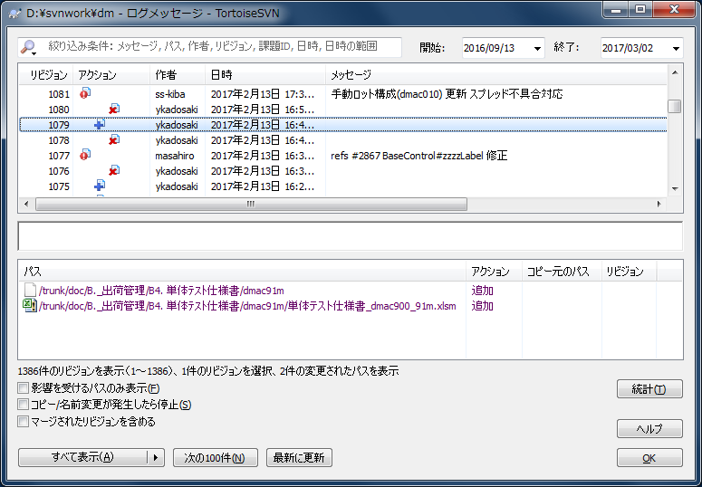

 | リビジョン:1080


調査内容からリビジョン 699 が問題で、以降のリビジョンでのエラーは 699 に起因するものと判断できる。

リビジョン 699 で追加された 単体テスト仕様書_dmac900_91m.xlsm に関与しているリビジョン

 | r699:単体テスト仕様書_dmac900_91m.xlsm を追加している
 | r997:単体テスト仕様書_dmac900_91m.xls を削除している
 | r998:単体テスト仕様書_dmac900_91m.xlsm を追加している
 | r1058:単体テスト仕様書/dmac91m ディレクトリを削除している
 | r1072:単体テスト仕様書/dmac91m ディレクトリを追加、単体テスト仕様書_dmac900_91m.xlsm を追加している
 | r1078:単体テスト仕様書/dmac91m ディレクトリを削除している
 | r1079:単体テスト仕様書/dmac91m ディレクトリを追加、単体テスト仕様書_dmac900_91m.xlsm を追加している
 | r1080:単体テスト仕様書/dmac91m ディレクトリを削除している

各リビジョン内でコミットされているファイルは 単体テスト仕様書_dmac900_91m.xls のみ。

対応としてはリビジョン 699 でコミットした 単体テスト仕様書_dmac900_91m.xlsm に関するリビジョンのみをリポジトリから削除する。

以下、作業ログ(TeraTermを2枚使い作業を進める)。

 | 端末A:移行用のリポジトリ dm_new を作成する
 | $ su
 | # cd /var/lib/svn/repos
 | # svnadmin create dm_new

 | 端末A:リビジョン 698 までのデータをリポジトリ dm_new にロードする
 | # svnadmin dump dm -r 1:698 | svnadmin load dm_new

 | 端末B:ダミーリビジョン作成用にワーキングディレクトリを作成する
 | $ mkdir ~/svnwork
 | $ cd svnwork
 | $ svn co --depth immediates file:///var/lib/svn/repos/dm_new dm_new
 | $ cd dm_new/trunk/
 | $ svn up --set-depth immediates

 | 端末B:ダミーの リビジョン 699 をコミットする
 | $ echo -n c > morikawa_test.txt
 | $ su
 | # svn ci -m "699 削除"
 | # exit

 | 端末A:リビジョン 700 から 996 までのデータをリポジトリ dm_new にロードする
 | # svnadmin dump dm -r 700:996 --incremental | svnadmin load dm_new

 | 端末B:ダミーの リビジョン 997 をコミットする
 | $ echo -n d > morikawa_test.txt
 | $ su
 | # svn ci -m "997 削除"
 | # exit

 | 端末B:ダミーの リビジョン 998 をコミットする
 | $ echo -n e > morikawa_test.txt
 | $ su
 | # svn ci -m "998 削除"
 | # exit

 | 端末A:リビジョン 999 から 1057 までのデータをリポジトリ dm_new にロードする
 | # svnadmin dump dm -r 999:1057 --incremental | svnadmin load dm_new

 | 端末B:ダミーの リビジョン 1058 をコミットする
 | $ echo -n f > morikawa_test.txt
 | $ su
 | # svn ci -m "1058 削除"
 | # exit

 | 端末A:リビジョン 1059 から 1071 までのデータをリポジトリ dm_new にロードする
 | # svnadmin dump dm -r 1059:1071 --incremental | svnadmin load dm_new

 | 端末B:ダミーの リビジョン 1072 をコミットする
 | $ echo -n g > morikawa_test.txt
 | $ su
 | # svn ci -m "1072 削除"
 | # exit

 | 端末A:リビジョン 1073 から 1077 までのデータをリポジトリ dm_new にロードする
 | # svnadmin dump dm -r 1073:1077 --incremental | svnadmin load dm_new

 | 端末B:ダミーの リビジョン 1078 をコミットする
 | $ echo -n h > morikawa_test.txt
 | $ su
 | # svn ci -m "1078 削除"
 | # exit

 | 端末B:ダミーの リビジョン 1079 をコミットする
 | $ echo -n i > morikawa_test.txt
 | $ su
 | # svn ci -m "1079 削除"
 | # exit

 | 端末B:ダミーの リビジョン 1080 をコミットする
 | $ echo -n j > morikawa_test.txt
 | $ su
 | # svn ci -m "1080 削除"
 | # exit

 | 端末A:リビジョン 1081 から 最新 までのデータをリポジトリ dm_new にロードする
 | # svnadmin dump dm -r 1081:HEAD --incremental | svnadmin load dm_new

 | 端末A:終わったらリポジトリ dm の設定情報を dm_new に コピーする
 | # cp -p dm/conf/* dm_new/conf
 | # cp -p dm/hooks/* dm_new/hooks

 | 端末A:正常に終わったらリポジトリ dm を dm_bak に dm_new を dm とする
 | # mv dm dm_bak
 | # mv dm_new dm
 | # chown -R apache:apache dm

 | 端末A:apache再起動
 | # /usr/local/apache2/bin/apachectl restart

全社サーバーに退避していた 単体テスト仕様書_dmac900_91m.xlsm に関するファイルをコミットする。

TortoiseSVN から dm 配下をチェックアウトできることを確認する。

